Sheet1
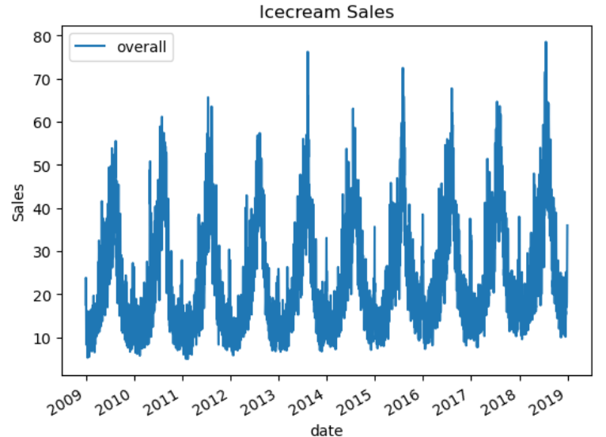
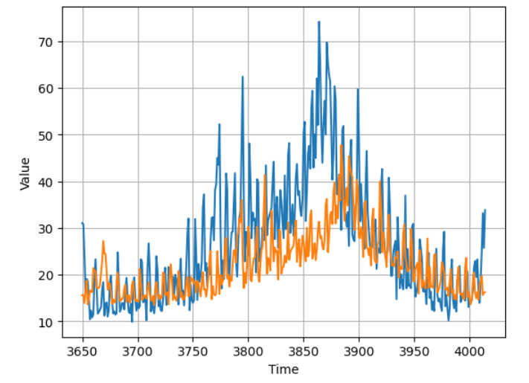
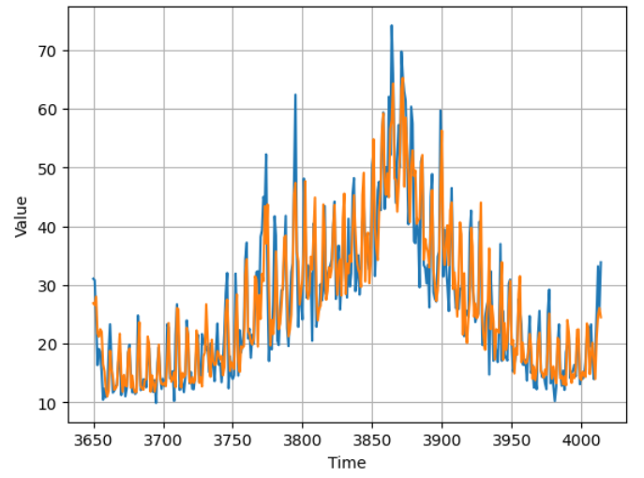
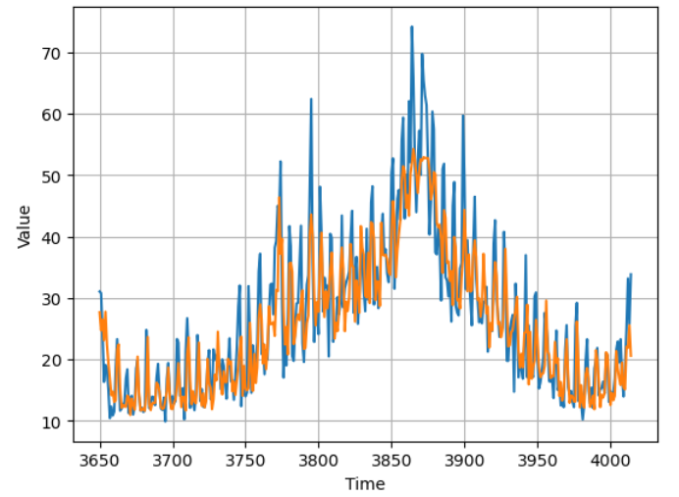
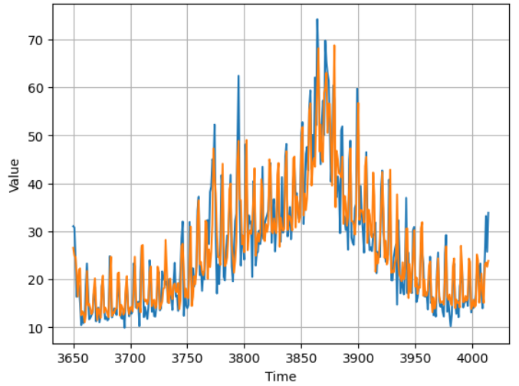

日本全国のアイスクリーム日別売上の推移 |  | CNNの売上予測 | LSTMの売上予測 | BiLSTMの売上予測 |  | CNN-LSTMの売上予測

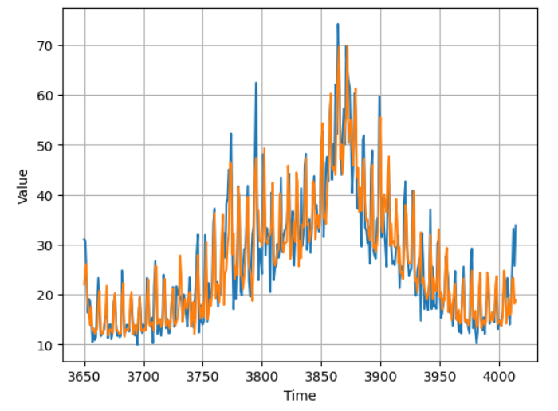
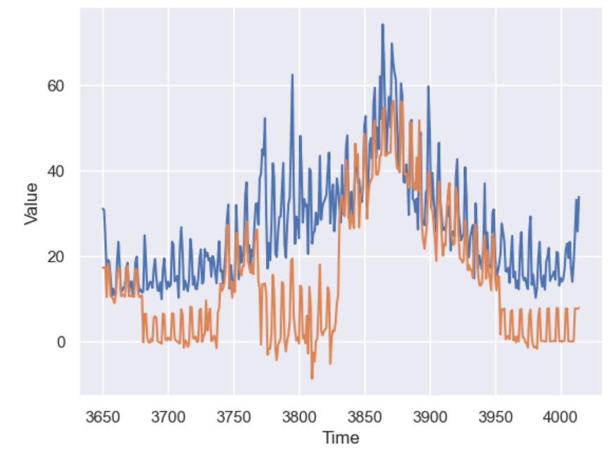
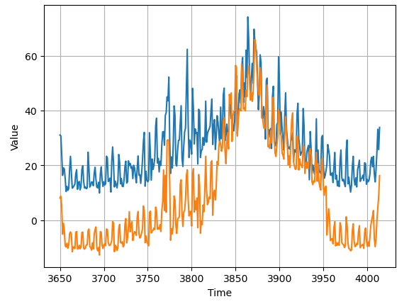
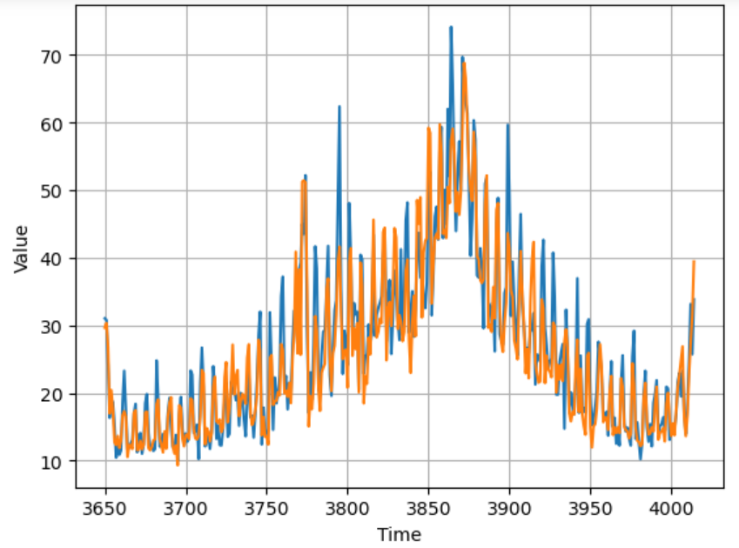

CNN-BiLSTMの売上予測 | 提案手法1による予測結果 |  | 提案手法2による予測結果 |  | 提案手法3による予測結果

